Capa
Termo de Parceria
nº56/2025
Termo de Parceria celebrado entre o Instituto Estadual de Florestas (IEF/MG) e o Instituto de Pesquisa Waita
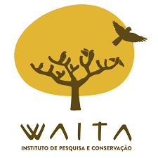
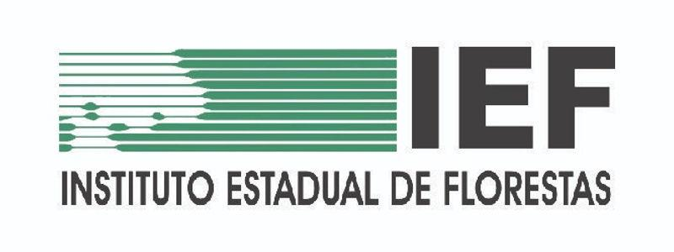
2º Relatório Financeiro
Período Avaliatório
2025-10-01
a
2025-12-31

Relatório Gerencial Financeiro | Belo Horizonte | Versão 4.1 | dezembro | 2024 |

